Arkusz1
Zdjęcie | Rozmiar | Ilość
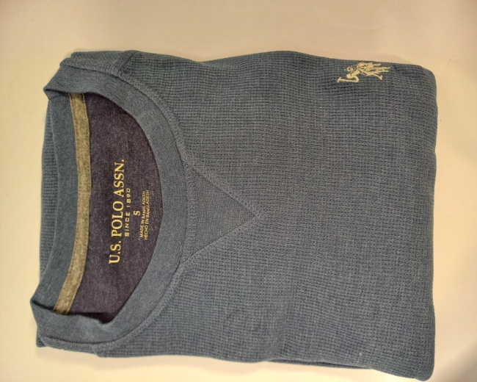
 | S | 18
 | M | 32
 | L | 21
 | XL | 23
 | XXL | 22
 | 3XL | 30

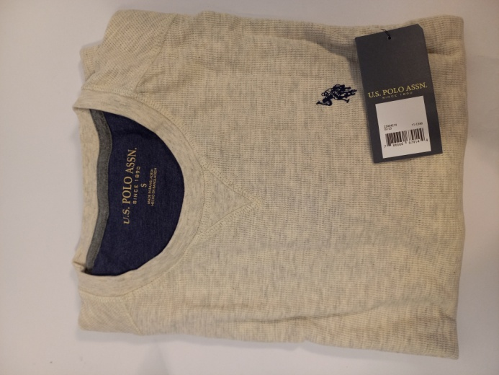
 | S | 25
 | M | 70
 | L | 74
 | XL | 75
 | XXL | 36
 | 3XL | 13

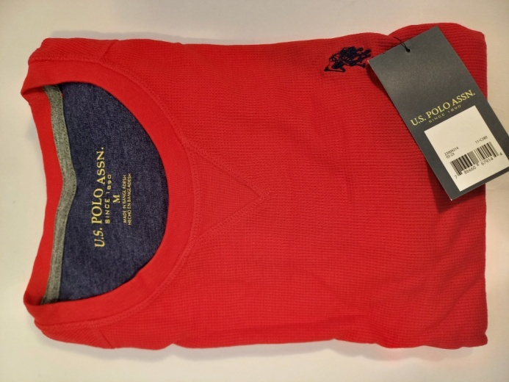
 | S | 25
 | M | 43
 | L | 56
 | XL | 95
 | XXL | 35
 | 3XL | 23

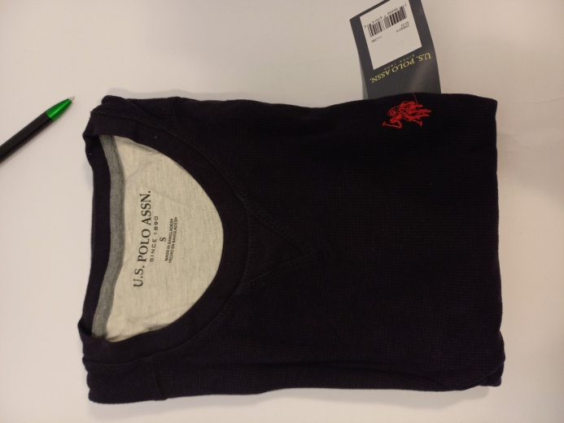
 | S | 22
 | M | 44
 | L | 49
 | XL | 69
 | XXL | 34
 | 3XL | 14

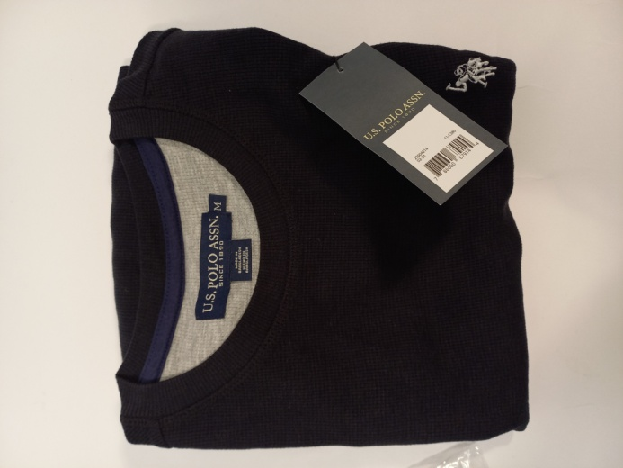
 | M | 8
 | L | 6
 | XL | 3

